Sheet1
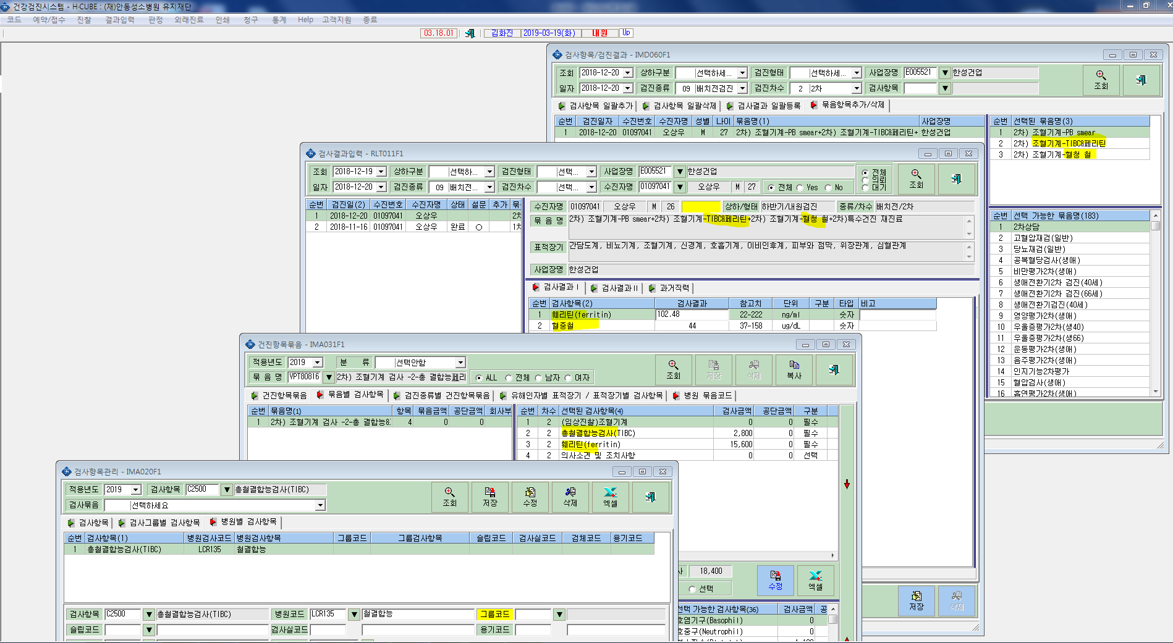
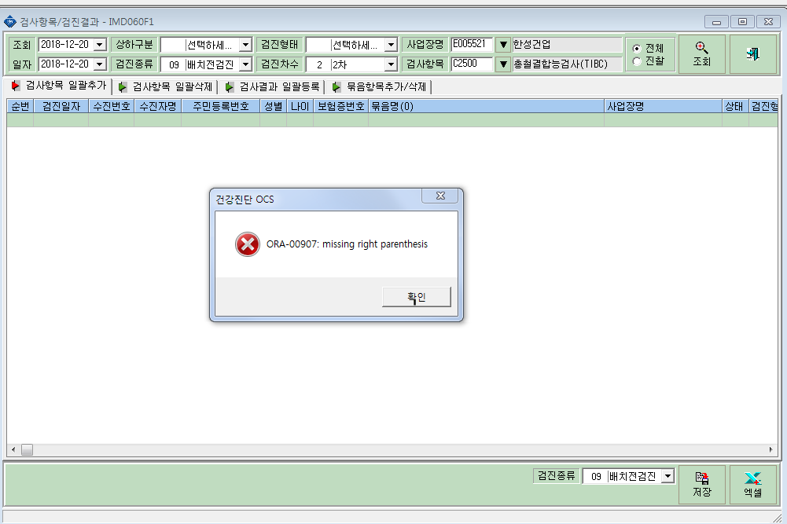
* 조혈기계2차를 시행하고 TIBC가 연동이 안되어 검사결과항목을 강제로 추가할려니 TIBC가 조회가 안되어서 확인부탁드립니다. 혹시 nu프로그램에서 TIBC&UIBC&Fe 코드(LCRM104)를 묶어쓰는거랑 연관이있는건가요? 확인부탁드립니다.

